验货尺寸表 （首期)
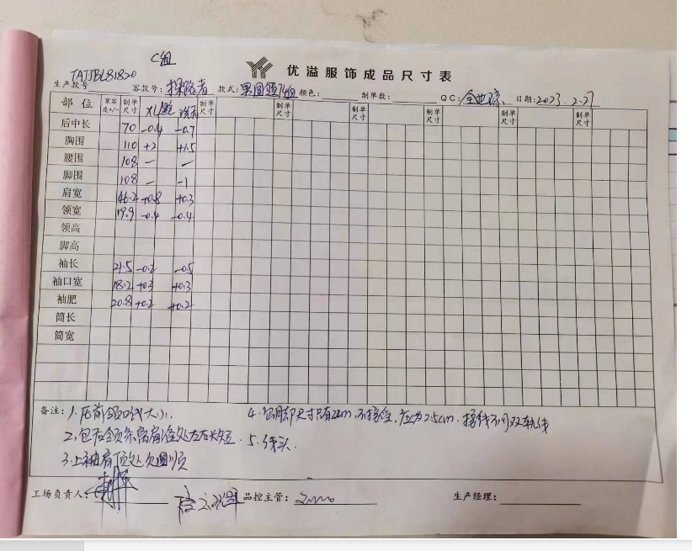
QC规格测量表
款号 | TAJJBL81820 |  | 品名 | 男式短袖T恤 |  |  | 生产工厂 | 优溢
部位名称 |  |  |  |  |  |  | 样品规格 SAMPLE SPEC
 | S | M | L | XL | XXL | XXXL | 黑色 | 洗前 |  | 洗后
 | 165/88B | 170/92B | 175/96B | 180/100B | 185/104B | 190/108B |  | XL |  | XL
后中长 | 65 | 66 | 68 | 70 | 72 | 73 |  | -0.4 |  | -0.7
胸围 | 98 | 102 | 106 | 110 | 114 | 120 |  | +2 |  | +1.5
摆围 | 96 | 100 | 104 | 108 | 113 | 119 |  | - |  | -1
肩宽 | 42.6 | 43.8 | 45 | 46.2 | 47.4 | 48.8 |  | +0.8 |  | +0.3
短袖肩点袖长 | 20 | 20.5 | 21 | 21.5 | 22 | 22.5 |  | -0.2 |  | -0.5
袖肥/2（参考值） | 18.4 | 19.2 | 20 | 20.8 | 21.6 | 22.9 |  | +0.2 |  | +0.2
短袖口/2 | 16.1 | 16.8 | 17.5 | 18.2 | 18.9 | 19.85 |  | +0.3 |  | +0.2
 |  |  |  |  |  |  |  |  |  | 大货首件

初期请洗测2-3件，有问题的另加测量数量。
 |  |  |  |  |  |  | 验货时间： | 2023-02-28 | 跟单QC: | 全世琼 | 工厂负责人： | 周宇

